상품제안서
슈퍼그립 400 NBR장갑(고급형) | 상품코드: S42309

 |  |  |  |  |  |  | 02-713-8555 | www.synergygift.co.kr
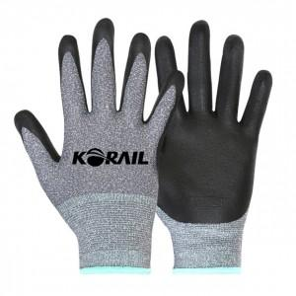

【상세/제작정보】

【인쇄/포장옵션】 | 양손 실크1도 / OPP(비닐)

【공급단가】 | 수량 | 300~ | 1,000~ | 3,000~ | 10,000~ | 20,000~
*VAT별도 | M 사이즈 | 1,170원 | 1,100원 | 1,070원 | 1,030원 | 1,010원
 | L 사이즈 | 1,170원 | 1,100원 | 1,070원 | 1,030원 | 1,010원

【상품 URL】 | https://www.synergygift.co.kr:443/src/goods_detail.php?gdno=42309

